内容
 | 游戏功能修订－内容

2017-06-05 | 界面调整
 | 主旨：调整界面布局，重点突出邀请功能

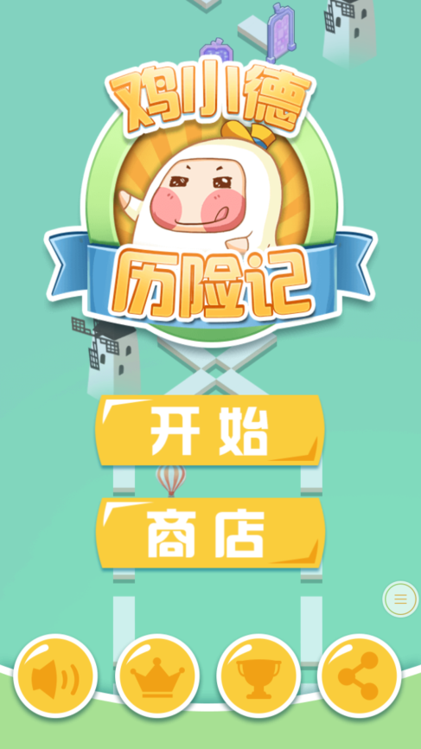
logo
开始
分享
商店
 |  |  |  |  |  | 开始界面分享由图标修改为文字“分享”；
 |  |  |  |  |  | 设置每日分享奖励任务，在玩家未完成时，以气泡之类的形式提示玩家去完成；

每日分享奖励XXX金币

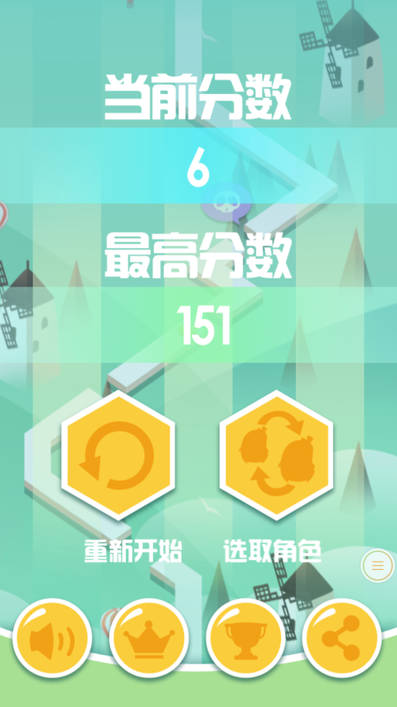
当前分数
最高分数
重新开始 求助 选取角色
6
151
 |  |  |  |  |  | 结算界面的分享由图标修改为文字“求助”；
 |  |  |  |  |  | 以气泡之类的形式提示玩家去邀请好友，本局获赠免费的咖啡；

向好友求助，获得额外的生命

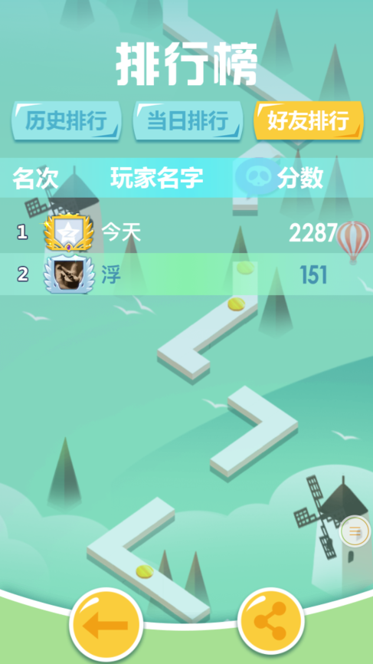
排行榜
名次 玩家名字 分数
好友排行
当日排行
历史排行
 |  |  |  |  |  | 排行榜界面分享由图标修改为文字“炫耀”；
 |  |  |  |  |  | 好友排行放到排行榜界面的第一个Tab页签；
 |  |  |  |  |  | 把返回按钮放小，放一边，重点突出炫耀按钮；

告诉好友你取得的成就吧

炫耀一下

名字
成绩
头像
炫耀一下
告诉好友你取得的成就吧
 |  |  |  |  |  | 结算分数时，如果本人分数超过一名好友，弹出本界面；
 |  |  |  |  |  | 有动画表现体现出自己的分数超过了一名好友；
 |  |  |  |  |  | 如果在好友群中达到前三的排名，还可以考虑添加镶边（金银铜）的动画；

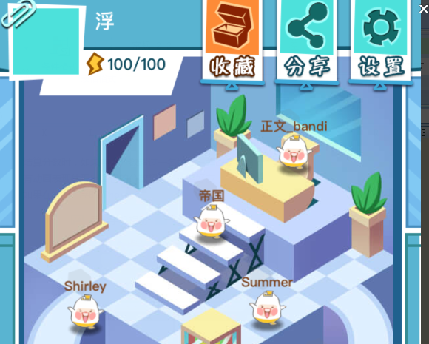
2017-07-08 | 功能修订
 |  |  |  | 用户进游戏的第一件事就应该是被引导去分享
 |  |  |  | 这样即使他流失了也算是有价值留下；
 |  |  |  | 所以第一醒目的按钮应该是分享，
 |  |  |  | 然后一定要气泡提醒玩家去分享，用奖励鼓励玩家去分享；
 |  |  |  |  | 比如首次分享即可以获得一个角色，萌犬就是用首次分享来代替首充；

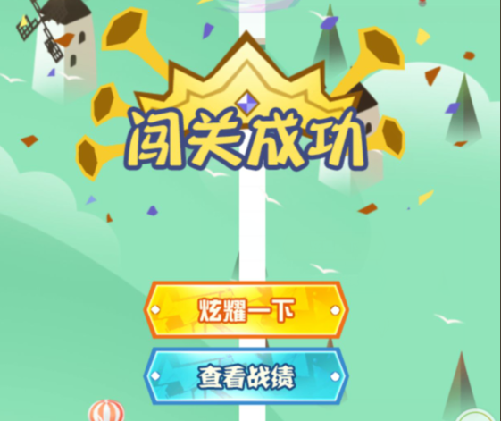
 |  |  |  | 建议将结算界面简化
 |  |  |  | 建议将查看战绩按钮替换成继续，如果本国有超越某个好友的积分，继续后拉起好友超越的炫耀界面
名字
成绩
头像
炫耀一下
告诉好友你取得的成就吧

新纪录
金币
碎片
得分

继续

2017-07-08 | 一些建议
 | 关于难度提升
 |  | 第11关开始难度又有所降低，或者是角色升级之后难度上调的幅度要增大；
 |  | 升级提升的血量太多了，一关可以掉3次，然后一次分享就复活了，复活之后满血又可以挂3次；
 |  |  | 建议咖啡复活后只有1点血，不要满血；
 |  | 分身死了一个就算失败，不要2个都死才算；

 | 关于游戏时间
 |  | 关卡的时间随着关卡的序列号上涨，我目前打到的关卡可能要打120s，每关需要6体力，每分钟恢复1点体力，100体力相当于可以打25局，大约需要37.5分钟，加上界面操作的时间大约需要40分钟
 |  | 这个太长了，可以要求H5玩家多次上线，但是每次时间不宜超过5分钟；

 |  | 所以我建议关卡的时间与体力消耗对应，比例比如是30：1，等待30分钟可以玩游戏1分钟的比例，这样一个90秒的关卡大概就需要45体力，一个120秒的关卡需要60体力；
 |  | 那么有些玩家是有连续玩下去的需要的，那么是否可以把无尽模式做成一种补充体力的模式，无尽模式每3分钟有个宝箱会奖1点体力
 |  |  | 这样大概玩家需要20体力，去无尽模式打15分钟，大概就这样；

 |  | 另外好友之间也可以互相送体力，每个好友每天比如可以赠送10点体力这样的；
 |  | 这样好友多也算是一个优势，想玩的时候就可以到好友大厅里去拿好友赠送的体力；
 |  |  | 这里需要提示，比如告诉玩家好友多体力就多，大厅里每个好友头上都有礼物标志，提醒玩家去领去送，然后送了之后要有提示告诉玩家是否要通知这个好友；
 |  |  | 也可以主动问某个好友索要，索要的消息可以发送到玩吧的消息系统里；

 | 关于扫荡，关于星级评价，关于碎片获取
 |  | 首先关于扫荡的意义我不是很清楚，是让玩家快速获得碎片么
 |  |  | 扫荡的时候不能过关，干等着，等的时间不算长，但是也不算短，比如要1分多钟，这时候玩家肯定就下线了，他不会等着的，这时候体力还有大把怎么办；
 |  |  | 还有为什么要用扫荡来获取碎片，如果过关就给随机角色碎片怎么样或者用鸡小德只能打小美的碎片，小美只能打到发条的碎片这样呢，鼓励玩家换角色通关；
 |  |  | 还有关卡的选择，要从当前关卡开始选择，否则从头开始翻好麻烦；
 |  | 关于星级评价，现在也不知道有什么用；

2017-07-08 | 角色，地形，地形道具的一些展望
 | 关于角色 | 希望能够让角色操作方式变化，让过关的玩法不同；比如：
 | 1 | 不能双段跳，长按可以加速跑，加速有时间上限，时间到了一段时间就不能加速，加速状态下可以跳的更远；
 | 2 | 不能双段跳，跳起来会滑翔一段距离，然后落地，对那些连续断开的路段需要计算提前量；
 | 3 | 不能跳，有能量条，按一下可以把自己变成纸飞机，再按一下恢复，变身成纸飞机的时候需要持续快速消耗能量条，纸飞机恢复成人形时不会有无敌状态，能量条恢复速度相对缓慢，关卡中要观察能量条长度；
 | 4 | 不能双段跳，有一个技能按钮可以投掷一个蹦床，走上蹦床相当于跳一次，跳上蹦床相当于双段跳，空中也可以投掷蹦床，间隔很短的两端岔口可能需要在空中就投掷蹦床，蹦床如果掉在缺口就会掉下去消失，要掌握好距离；
 | 5 | 奔跑过程中体型会放大缩小，影响跳跃距离？可以多段跳，比如3段4段5段…
 | 6 | 有一个蓄力条，长按可以蓄力，松开时跳起，蓄力条满时可以跳出3段跳的距离，蓄力条需要长按3秒蓄满；
 | 关于地形
 | 1 | 增速带，减速带，使角色在后面一段时间内增速或减速，受影响的时间内跳跃会影响跳跃的距离；
 | 2 | 在空中漂浮移动的浮板；
 | 3 | 是否可以做3D的地图，其实纪念碑谷里有很多地形是3D的视觉欺骗，玩起来可能会有意思；
 | 关于地形道具
 | 1 | 关于镜像门，我觉得可以开4个分身一起跑可能会很有意思；
 | 2 | 地雷可以把角色炸的跳一下，这样可以让鸡小德实现3段跳的效果？
 | 3 | 可以有发射子弹的怪物在前面或后面追赶？

